安装
OS
Linux

安装目录
/usr/local/src/redis

安装步骤
1.解压redis
tar -zxvf redist-xxx.gar.gz
2.进入文件夹
cd redis-xxxx
3.安装

make

make install
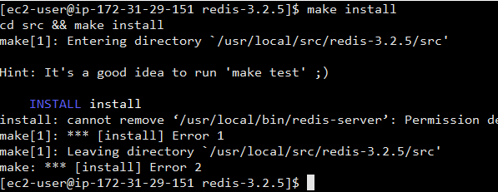

4.内存配置策略，写到内核参数中
echo "vm.overcommit_memory=1" >> /etc/sysctl.conf
如果memory=0,首先要检查是否有足够的内存供应
如果memory=1,将所有内存都交给应用使用
如果memory=2,分配所有物理内存和交换空间的总内存

/sbin/sysctl -p

工具目录
1.创建目录
mkdir -p /usr/local/redis/{bin,conf}
2.拷贝运行文件
cp /usr/local/src/redis-xxxx/src/redis-server /usr/local/redis/bin | redis服务启动程序
cp /usr/local/src/redis-xxxx/src/redis-cli /usr/local/redis/bin | redis命令行客户端
cp /usr/local/src/redis-xxxx/src/redis-benchmark /usr/local/redis/bin | redis性能测试工具
cp /usr/local/src/redis-xxxx/redis.conf /usr/local/redis/conf | redis配置文件

数据存储目录
建立储存日志，redis数据文件的目录
mkdir -p /usr/data/redis/{run, logs,dbcache}

Docker集群安装
预备工作
mkdir redis
mkdir redis/redis1 redis/redis2 redis/redis3 redis/sentinel1 redis/sentinel2 redis/sentinel3 redis/data

准备conf
进入redis1目录
vim redis-6379.conf

port 6379
logfile "redis-6379.log"
dir /data
appendonly yes
appendfilename appendonly.aof
masterauth 123456
requirepass 123456

进入redis2目录
vim redis-6380.conf

port 6380
logfile "redis-6380.log"
dir /data
appendonly yes
appendfilename appendonly.aof
slaveof 54.249.79.156 6379
masterauth 123456
requirepass 123456

进入redis3目录
vim redis-6381.conf

port 6381
logfile "redis-6381.log"
dir /data
appendonly yes
appendfilename appendonly.aof
slaveof 54.249.79.156 6379
masterauth 123456
requirepass 123456

启动容器

docker run -p 6379:6379 --net=host --restart=always --name redis-6379 -v /home/ec2-user/redis/redis1/redis-6379.conf:/etc/redis/redis-6379.conf -v /home/ec2-user/redis/data/redis-6379-data:/data -d redis redis-server /etc/redis/redis-6379.conf
docker run -p 6379:6380 --net=host --restart=always --name redis-6380 -v /home/ec2-user/redis/redis2/redis-6380.conf:/etc/redis/redis-6380.conf -v /home/ec2-user/redis/data/redis-6380-data:/data -d redis redis-server /etc/redis/redis-6380.conf
docker run -p 6379:6381 --net=host --restart=always --name redis-6381 -v /home/ec2-user/redis/redis3/redis-6381.conf:/etc/redis/redis-6381.conf -v /home/ec2-user/redis/data/redis-6381-data:/data -d redis redis-server /etc/redis/redis-6381.conf

验证
1.进入master
docker exec -it redis-6379 /bin/bash
redis-cli
auth 123456
set test 111

2.进入slave
docker exec -it redis-6380 /bin/bash
redis-cli
get test

